E-Rモデル エンティティ一覧
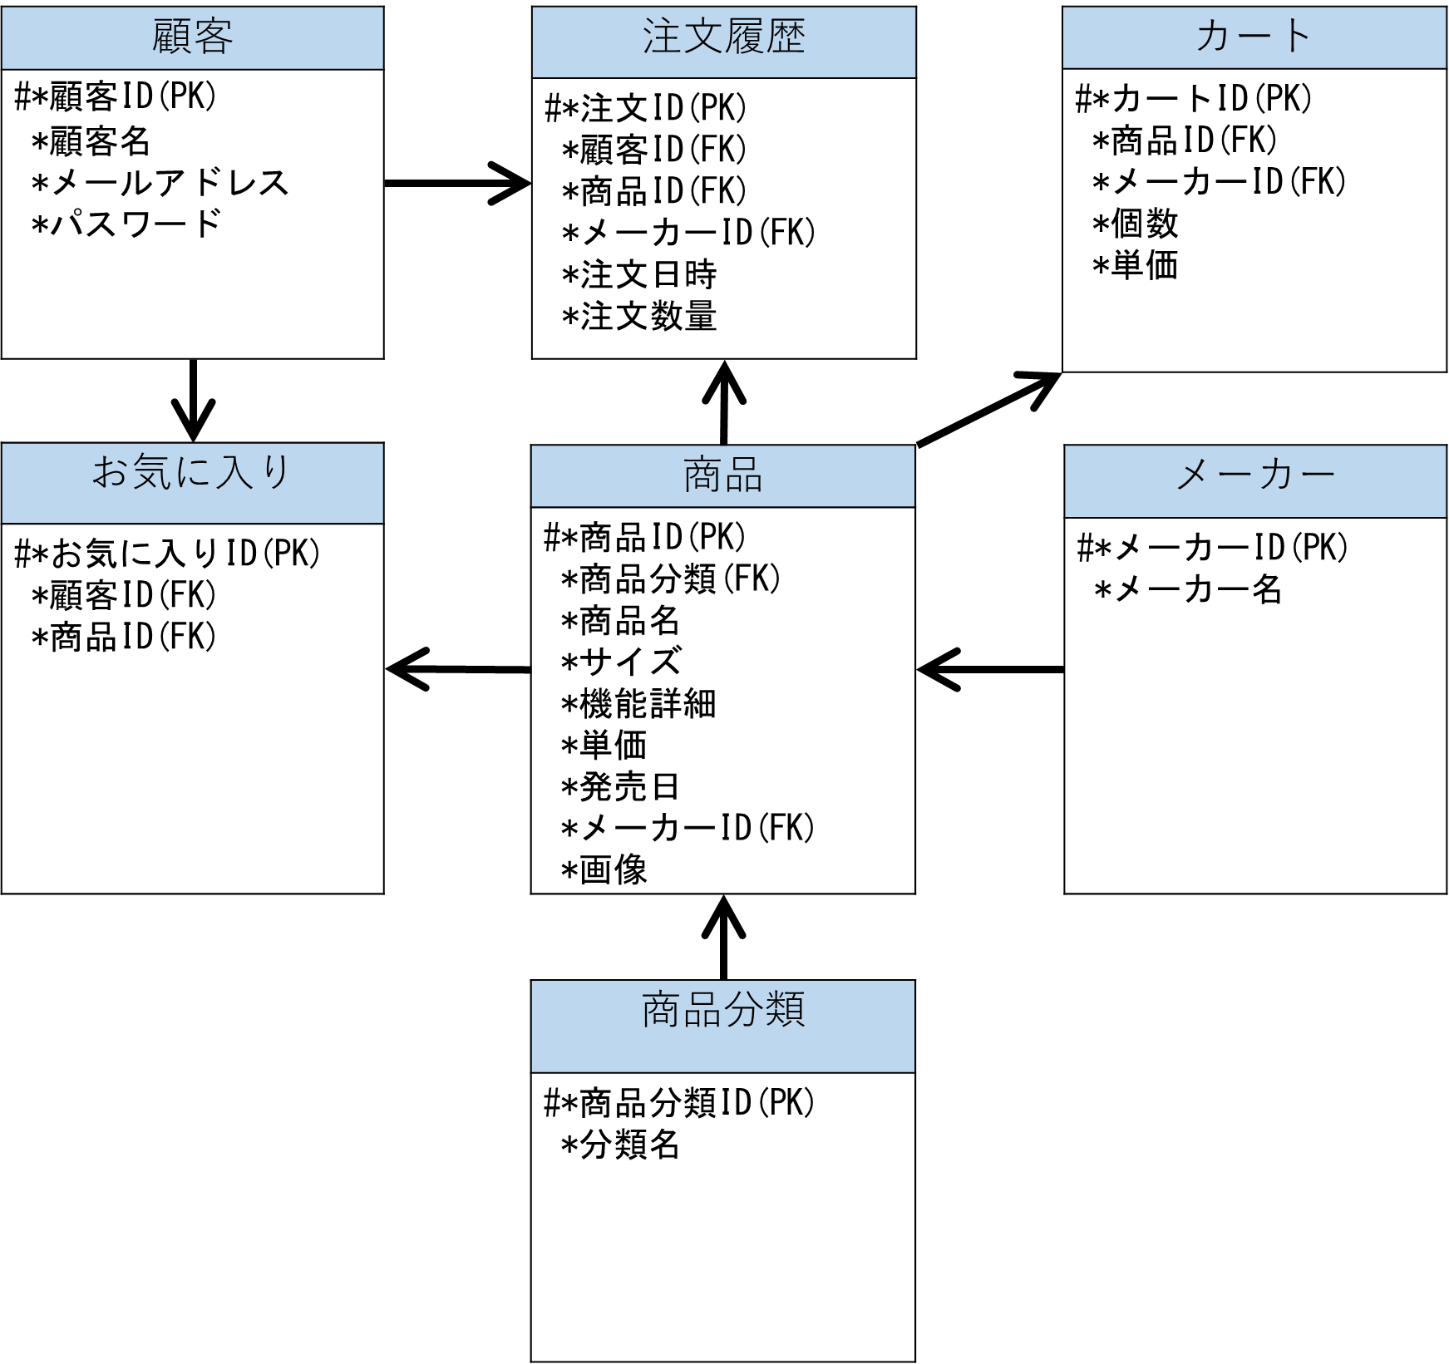
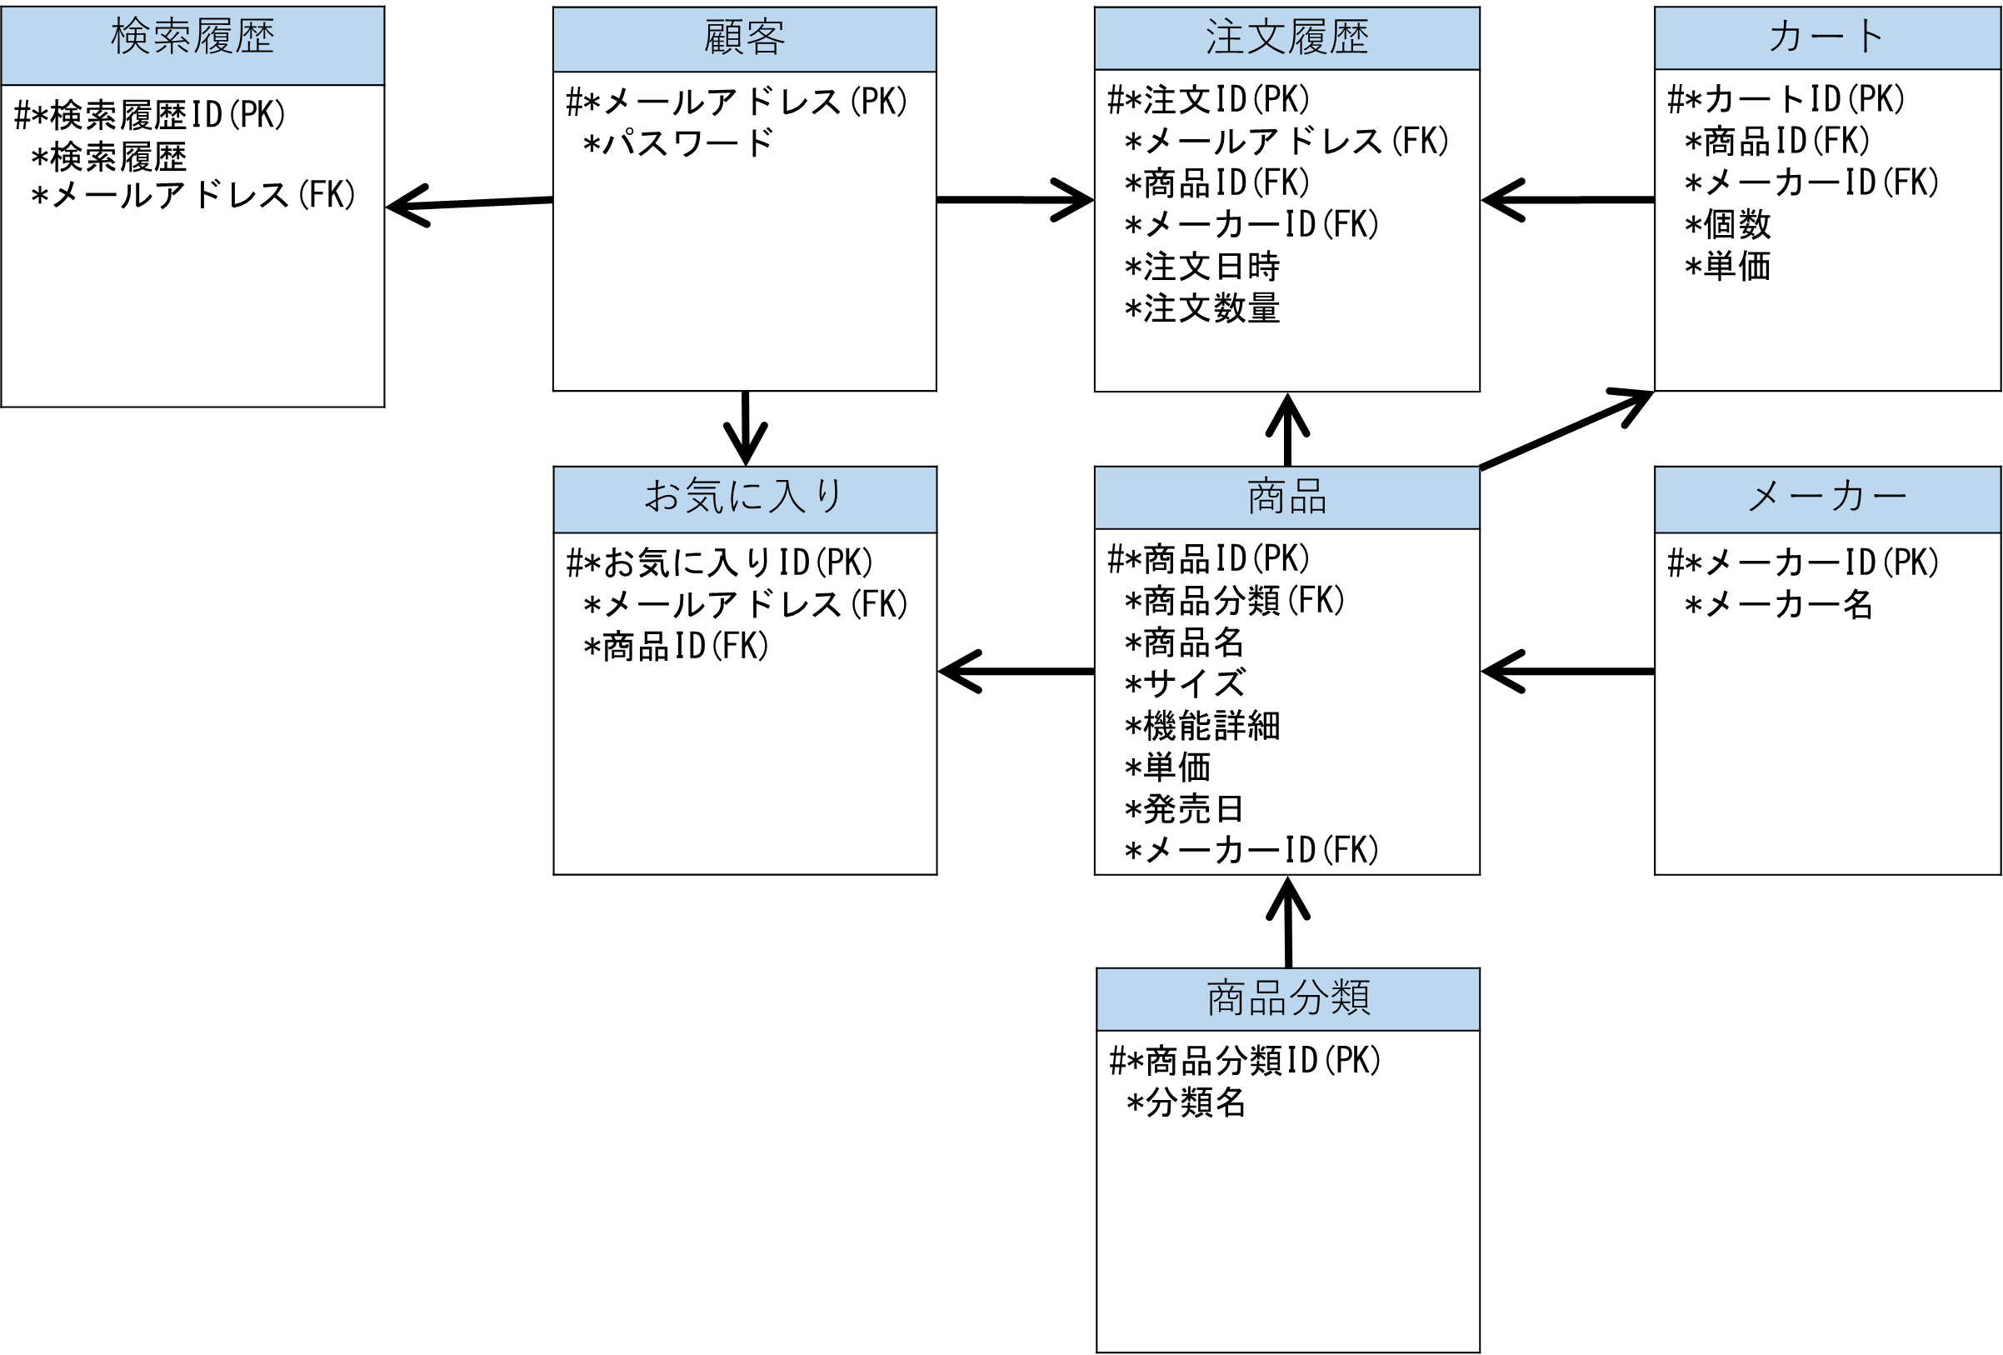
E-R図
システム名 |  | オンラインショッピングサイトの作成 |  | 作成者 | 橋村・西川
工程名 |  | システム設計 |  | 作成日付 | 2022-11-04
ドキュメント名 |  | オンラインショッピングシステム データモデル設計書 |  | バージョン | v1.0
E-R図ID |  | - |  | 更新者
概要 |  | オンラインで文房具を販売する |  | 更新日付

エンティティ一覧
No. | 論理エンティティ名 | 物理エンティティ名 | エンティティ種別 | 定義
1 | 顧客 | client | マスター | 顧客情報を定義
2 | 商品 | product | マスター | 商品情報を定義
3 | メーカー | maker | マスター | メーカー情報を定義
4 | 注文履歴 | order_log | イベント | 注文履歴情報を定義
5 | カート | cart | イベント | カート情報を定義
6 | お気に入り | favorite | イベント | お気に入り情報を定義
7 | 商品分類 | product_bunrui | マスター | 商品分類情報を定義

E-Rモデル図

